Factsheet
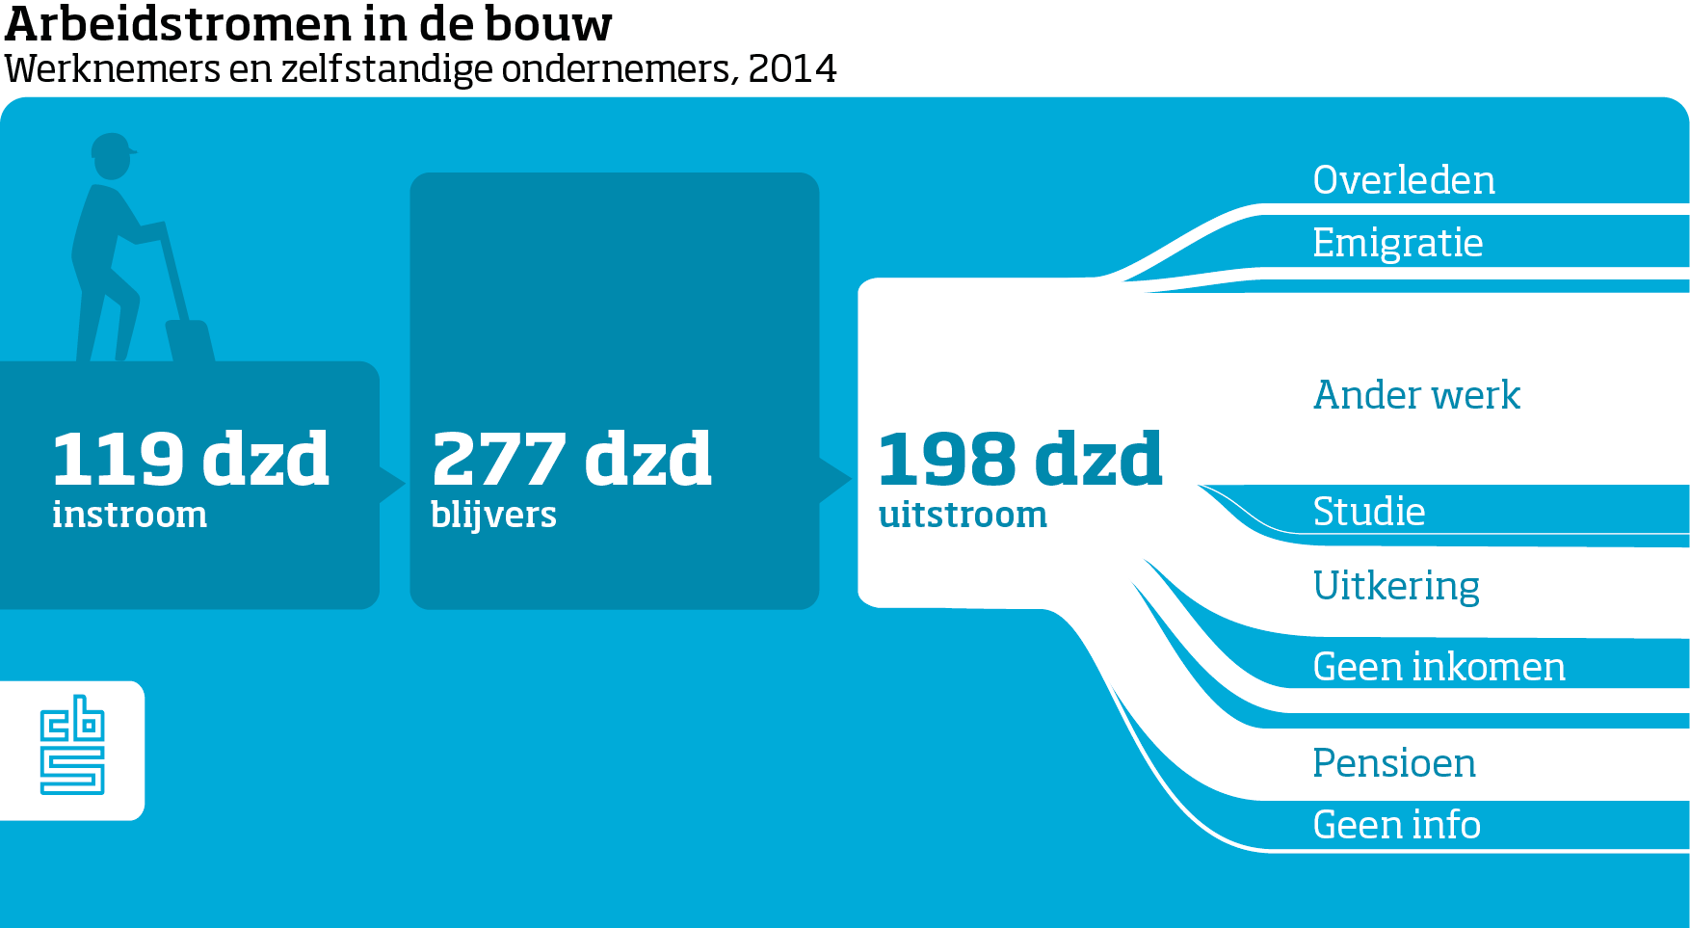
Belangrijkste uitkomsten

